Sheet1
模型名字 | 类型 | 介绍 | 触发词 | 原网址 | 配合模型 | 配合模型 | 配合模型 or 参考图像 | 配合模型or 参考图像
512-depth-ema.ckpt | SD | 用于image-to-image和inpainting，但不能用于text-to-image | 无 | https://huggingface.co/stabilityai/stable-diffusion-2-depth/resolve/main/512-depth-ema.ckpt | 无 | 512-depth-ema.yaml
instruct-pix2pix-00-22000.ckpt | SD | 这是一种编辑照片的创新方式，只需告诉它你想要修改什么 | 无 | https://huggingface.co/timbrooks/instruct-pix2pix/resolve/main/instruct-pix2pix-00-22000.ckpt | 无 | 无
sd-v1-4.ckpt | SD | 第一个公开可用的稳定扩散模型。通用模型 | 无 | https://huggingface.co/CompVis/stable-diffusion-v-1-4-original/resolve/main/sd-v1-4.ckpt | 无 | 无
v1-5-pruned-emaonly.ckpt | SD | 与v1.4一样，可以将v1.5视为通用模型 | 无 | https://huggingface.co/runwayml/stable-diffusion-v1-5/resolve/main/v1-5-pruned-emaonly.ckpt | 无 | 无
f222.ckpt | SD | 为生成裸体而训练的，有助于生成美丽的女性 | 无 | https://huggingface.co/acheong08/f222/blob/main/f222.ckpt | 无 | 无
anything-v3-fp16-pruned.safetensors | SD | 经过训练可以生成高质量的动画风格图像。可以用F222对它进行微调 | 无 | https://huggingface.co/Linaqruf/anything-v3.0/resolve/main/anything-v3-fp16-pruned.safetensors | 无 | 无
mdjrny-v4.ckpt | SD | 一个很好的通用模型 | mdjrny-v4 style | https://civitai.com/api/download/models/5636?type=Pruned%20Model&format=SafeTensor | 无 | 无
chomni.safetensors | SD | 用于生成照片质量的亚洲女性。与embedding ulzzang-6500-v1一起使用，生成像k-pop一样的女孩 | 无 | https://huggingface.co/nolanaatama/chomni/blob/main/chomni.safetensors | embedding ulzzang-6500-v1 | 无
wd-v1-3-float32.ckpt | SD | 日式动画风 | 无 | https://huggingface.co/hakurei/waifu-diffusion-v1-3/resolve/main/wd-v1-3-float32.ckpt | 无 | 无
robo-diffusion-v1.ckpt | SD | 一个有趣的机器人风格的模型 | 无 | https://huggingface.co/nousr/robo-diffusion/blob/main/models/robo-diffusion-v1.ckpt | 无 | 无
moDi-v1-pruned.ckpt | SD | 皮克斯迪士尼风格 | modern disney style | https://huggingface.co/nitrosocke/mo-di-diffusion/blob/main/moDi-v1-pruned.ckpt | 无 | 无
wlop-any.ckpt | SD | 鬼刀插画风格 | 无 | https://huggingface.co/SirVeggie/wlop/resolve/main/wlop-any.ckpt | embedding wlop_style.pt | 无
inkpunk-diffusion-v1.ckpt | SD | 具有非常独特的赛博朋克风格 | nvinkpunk | https://huggingface.co/Envvi/Inkpunk-Diffusion/blob/main/inkpunk-diffusion-v1.ckpt | 无 | 无 | 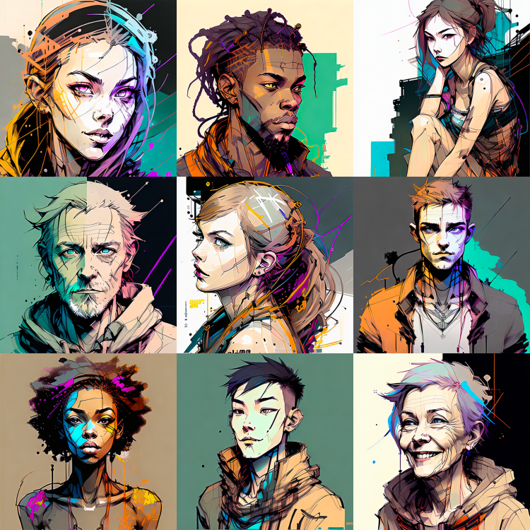
3Guofeng3_v33.safetensors | SD | 可以绘制出中国水墨画主题 | shukezouma | https://civitai.com/models/10415 | LoRA: MoXinV1.safetensors | LoRA: shukezouma_v1_1.safetensors | 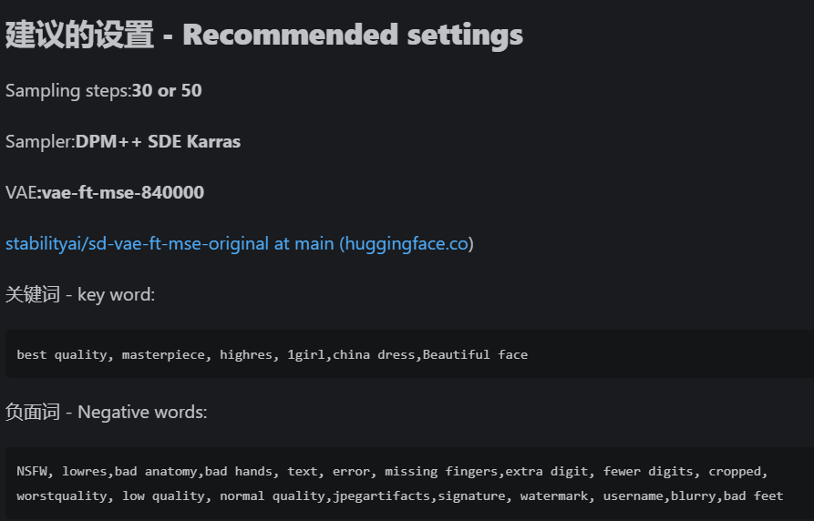 |  | 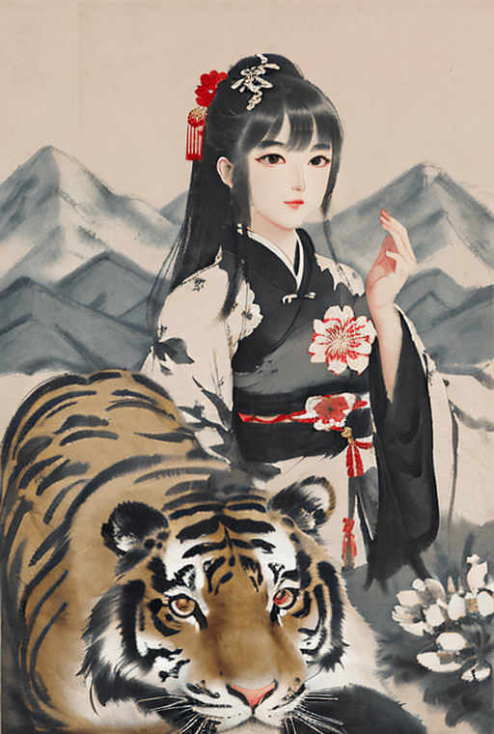
abyssorangemix2SFW_abyssorangemix2Sfw-inpainting.safetensors | SD | 日本动画 | 无 | https://civitai.com/models/4437?modelVersionId=8480 | VAE : orangemix.vae.pt | 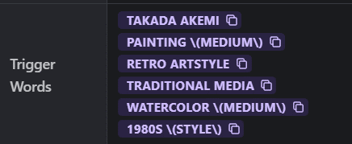 LoRA : takada_akemi.safetensors（高桥风格） |  | 
anything-v4.5.ckpt | SD | 动画风 | 无 | https://huggingface.co/andite/anything-v4.0/blob/main/anything-v4.5.ckpt | https://huggingface.co/andite/anything-v4.0 | LoRA : tarot card 512x1024.safetensors。具有未来主义赛博朋克风格的机器人和城市 | 